万昌1
零部件采购价格协议（ ）
协议编号：HBZYXY-2022-078-01
甲方：河北光华荣昌汽车部件有限公司
乙方： 黄骅市万昌五金制品有限公司
甲乙双方在保持互惠互利的基础上，为保持长久的合作关系，双方携手共同占领大市场，特签定价格协议如下：
一、乙方供货价格（以未税价格为准） 单位：元（RMB)
序号 | QAD编码 | 零部件名称（QAD） | 图号或规格 | 单位 | 未税采购价格 （不含模具摊销） |  | 未税模检具摊销费 |  |  | 未税产品价格 （含模摊费） | 备注
 |  |  |  |  | 2021年 | 2022年 | 模检具总价 | 摊销费 | 摊销方式 | 2022年
1 | SHT0010446 | F3000销轴固定支架焊接总成（M3000-H通用） |  | 件 |  | 3.4530 | 13000 | 0.2600 | 模具费摊销至每种摊销5万件产品中 | 3.7130 |  | 2021年8月16日取消
2 | SHT0010720 | M3000-S调角器解锁把手-左 |  | 件 |  | 0.5500 | 15000 | 0.3000 | 模具费摊销至每种摊销5万件产品中 | 0.8500 |  | 2021年8月16日设变，增加工艺孔 | H4
3 | SHT0010721 | M3000-S调角器解锁把手-右 |  | 件 |  | 0.5500 |  | 0.3000 | 模具费摊销至每种摊销5万件产品中 | 0.8500 |  | 2021年8月16日设变，增加工艺孔 | H4
4 | SHT0012215 | T5连接梁本体 |  | 件 |  | 5.0800 | 22000 | 0.0000 | 荣昌支付模具费，不走模摊 | 5.0800
5 | SHT0012216 | T5连接梁加强钣金 |  | 件 |  | 1.3640 | 13000 | 0.0000 | 荣昌支付模具费，不走模摊 | 1.3640
6 | SHT0012362 | T5驾驶员调角器右靠背板 |  | 件 |  | 2.6820 | 32000 | 0.0000 | 荣昌支付模具费，不走模摊 | 2.6820 | SHT0012933的组成单件
7 | SHT0012358 | T5副司机副边调角器上板 |  | 件 |  | 2.6820 |  | 0.0000 | 荣昌支付模具费，不走模摊 | 2.6820 | SHT0012930的组成单件
二、发票开具：乙方必须开具国家规定税率的增值税专用发票，税率13%专票，开具发票时必须注明QAD编码且与入库/使用量中的QAD编码保持一致。
三、价格执行期从 2021年1月1日供货之日起至 2022 年 12 月 31 日(遇市场价格变动经双方协商同意后可调整)。
四、此协议一式二份，经双方代表签字后即生效，同时具有法律效力。复印件、传真件具备同等法律效力。双方合作中出现质量、技术、物流等问题按相应合同（协议）办理。
五、供应商接到此通知后两日内确认回传，否则视为默认。

甲方（签字盖章）： |  |  | 乙方（签字盖章）：

签订日期： |  |  | 签订日期：

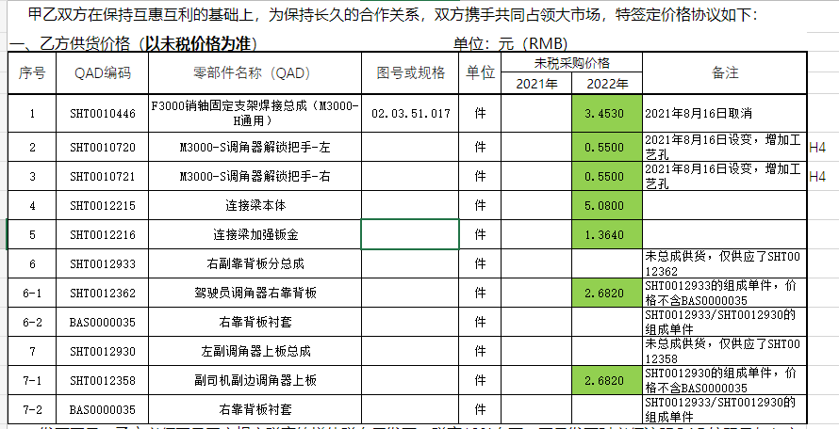
财务目标价

